インストール手順
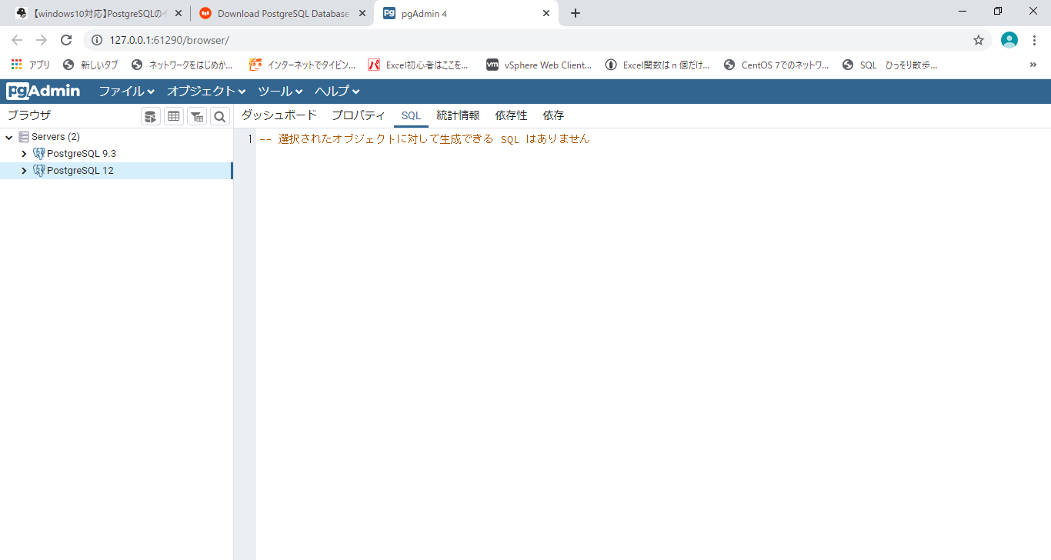
◆下記のパスからインストールして下さい
 | https://www.enterprisedb.com/downloads/postgres-postgresql-downloads

① お使いのPCのビット数に合わせて、最新バージョンの[Download]をクリックします。少しすると、インストーラのダウンロードが始まります。
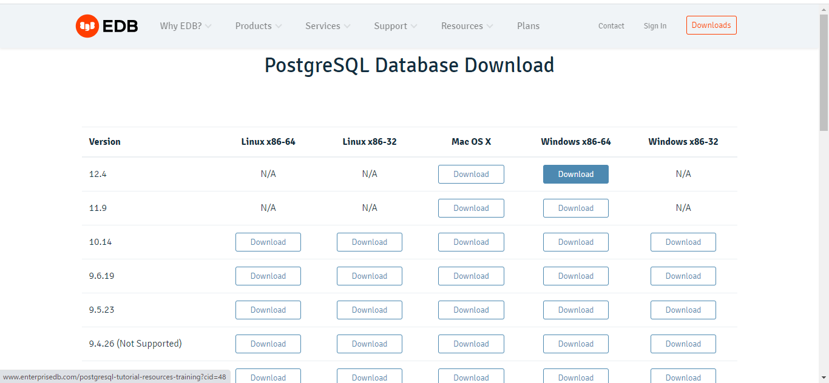

② [Next]を押してインストールの設定を始めます。

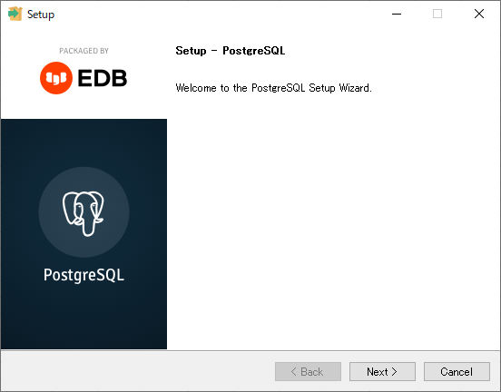

③ インストールするディレクトリを指定します。特別な事情がない限りデフォルト設定のままで良いです。

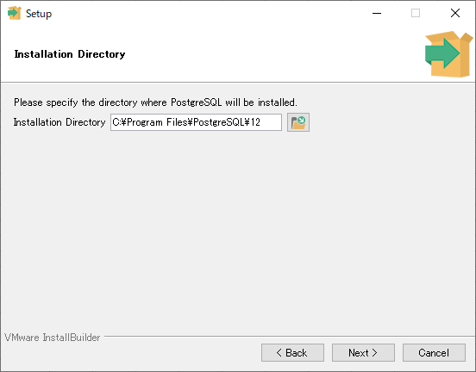

④ PostgreSQLとpgAdmin4にチェックが入っているのを確認し、[Next]をクリックします。
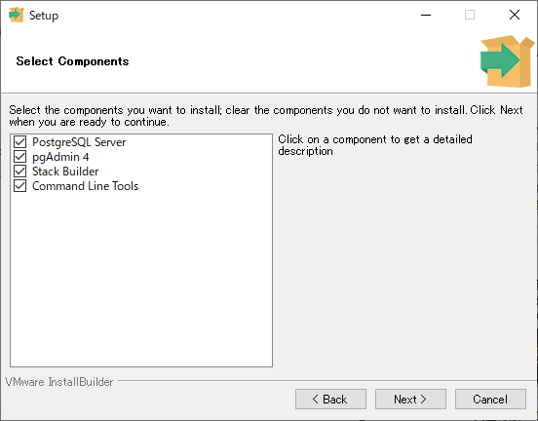

⑤ データベースシステムがデータを保存しておくディレクトリの指定をします。
こちらも特別な事情がない限り、デフォルとのままで良いです。


⑥ PostgreSQLのシステムにアクセスする時のパスワードです。これを忘れると、DBシステムにアクセスすることができません。

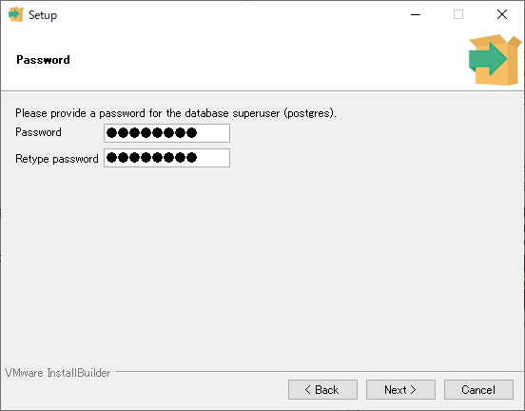

⑦ 慣例的にPostgreSQLは5433番のポートを利用しますので、このまま[Next]をクリックします。

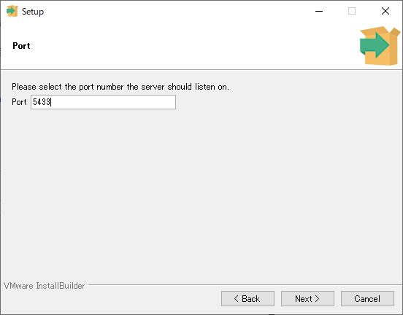

⑧ Localeの設定はDefaultで良いので、、このまま[Next]をクリックします。

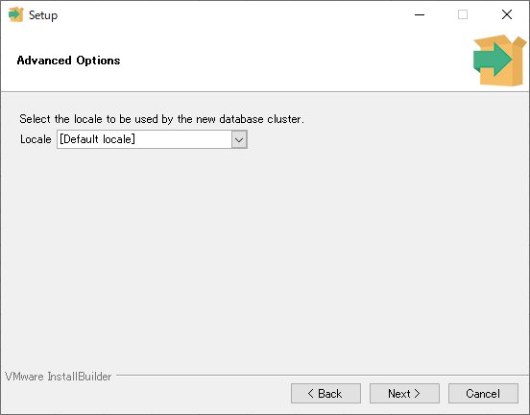

⑨ 最後に今までに設定してきたインストールオプションを確認して[Next]をクリックしてください。
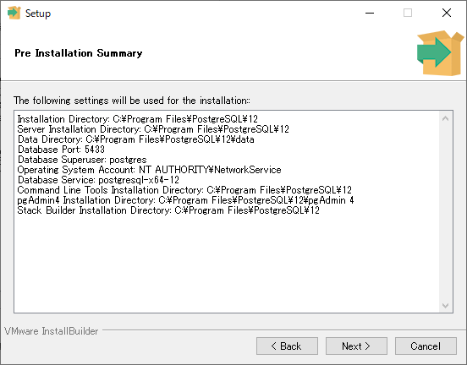

⑩ インストールの準備が終わりましたので、[Next]を押してインストールを始めてください。

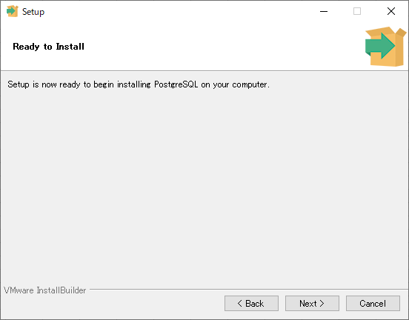
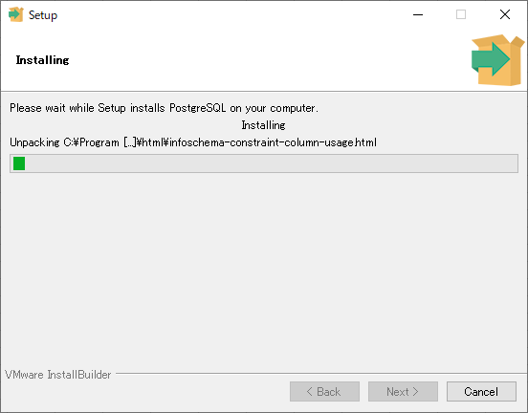

⑫ しばらくするとインストールが終わり、下の画面がでてきます。
今回は追加でインストールするものはもうないので、[Launch ~]のチェックを外し、[Finish]を押し、インストールを終えてください。

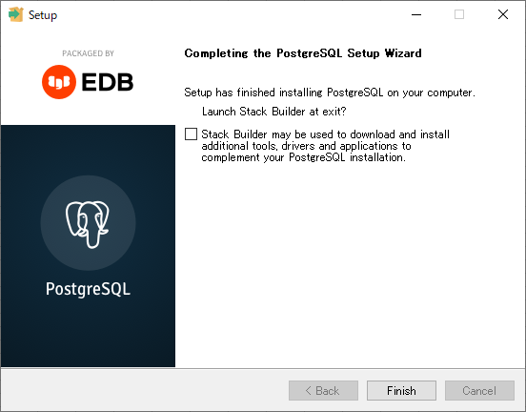

⑬ インストールされたか確認

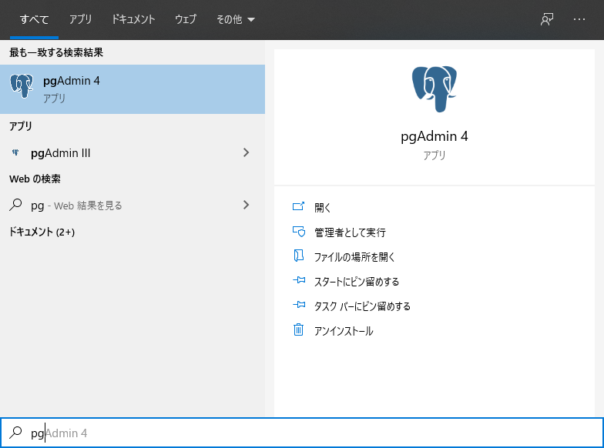

⑬ サーバが構築されていることを確認

日本語設定
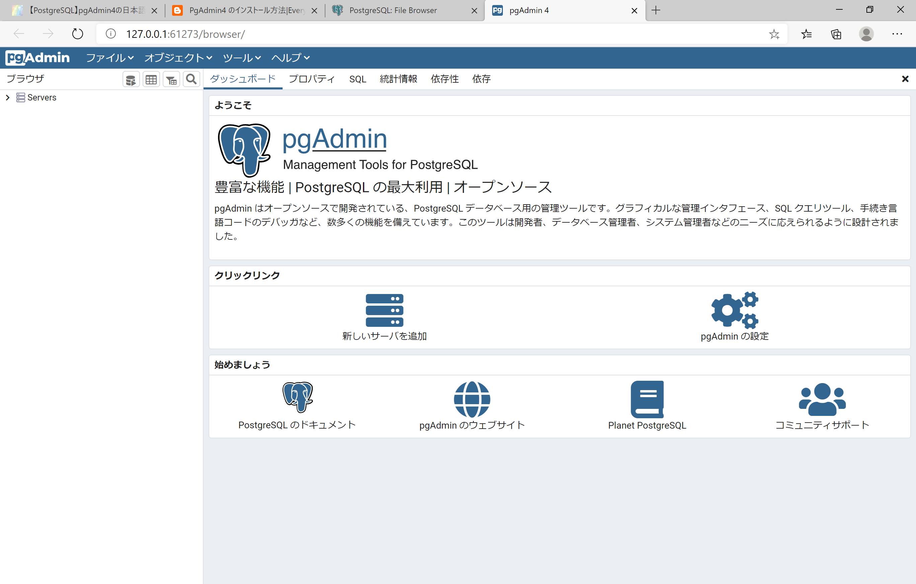
【pgAdmin日本語化について】※変更しない方はこのステップを飛ばしてください

① 下図の左上にある赤枠で囲まれたPreferenceを選択してください
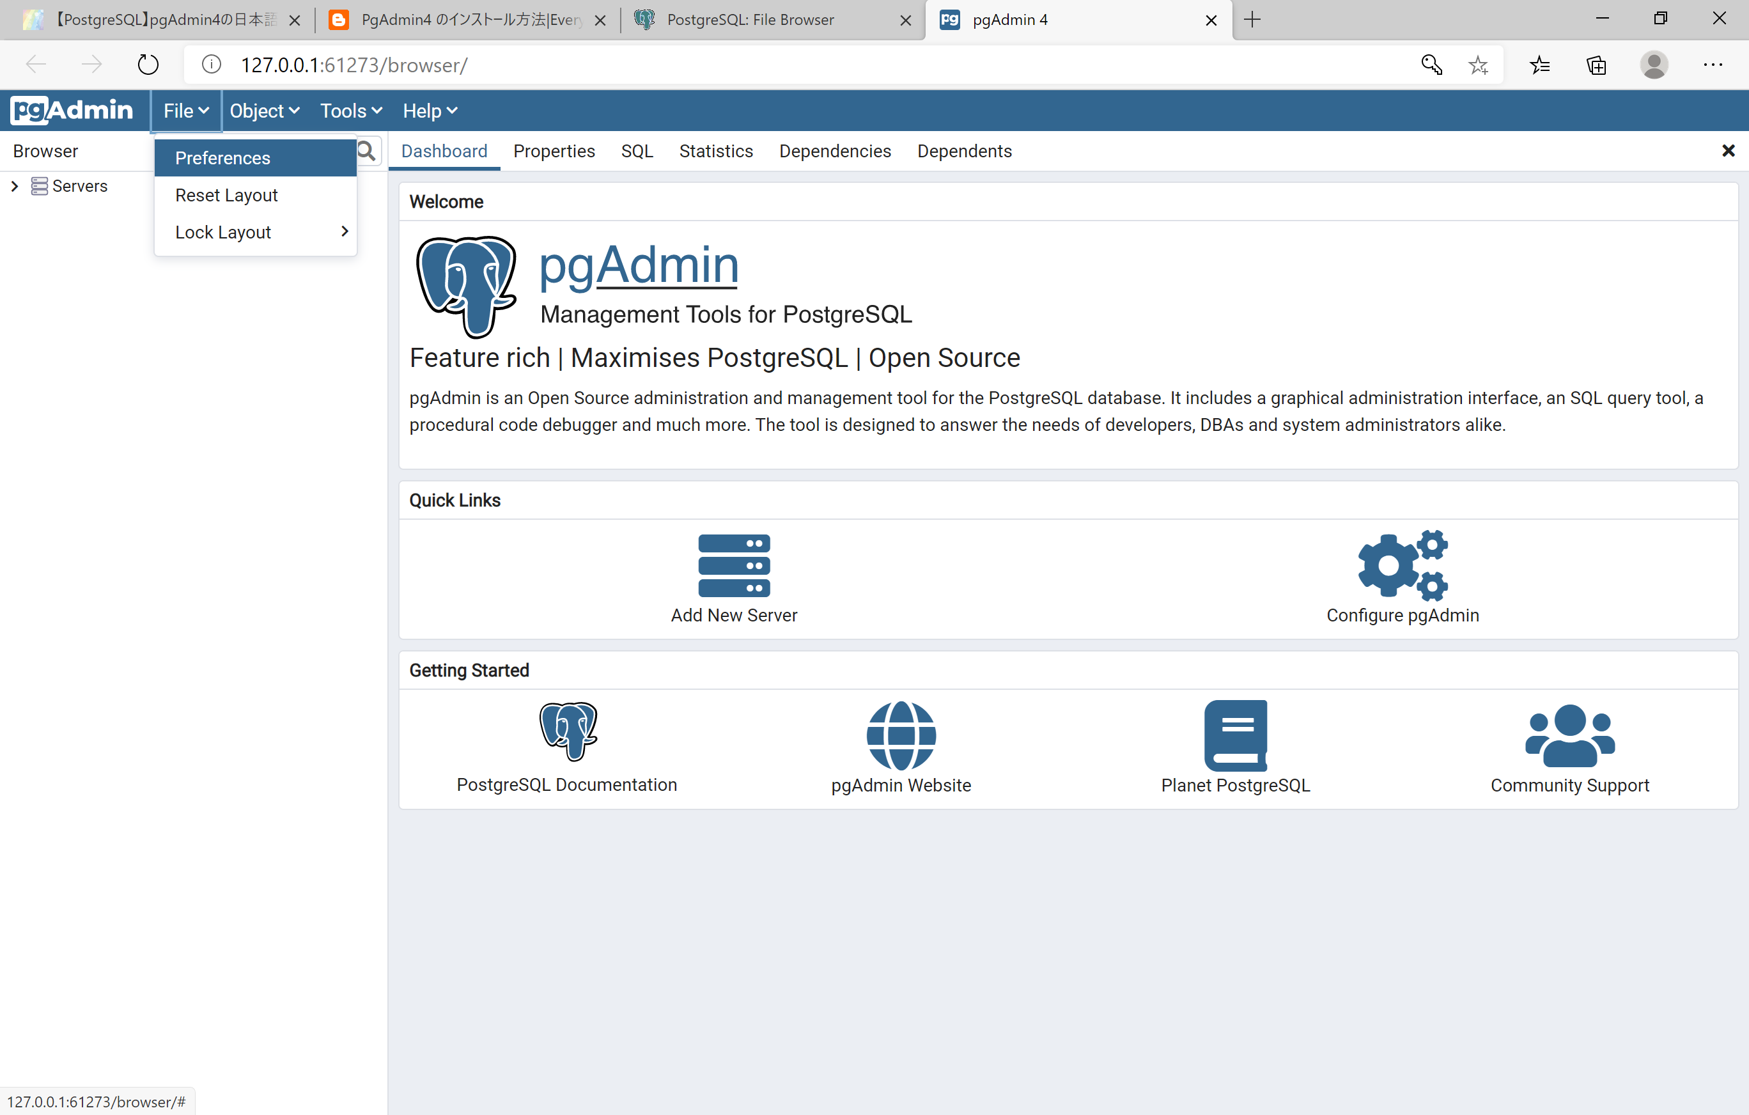

② 赤枠のMiscellaneousの下にある、User languageを選択しJapaneseに変更し、右下のSaveをクリックしてください

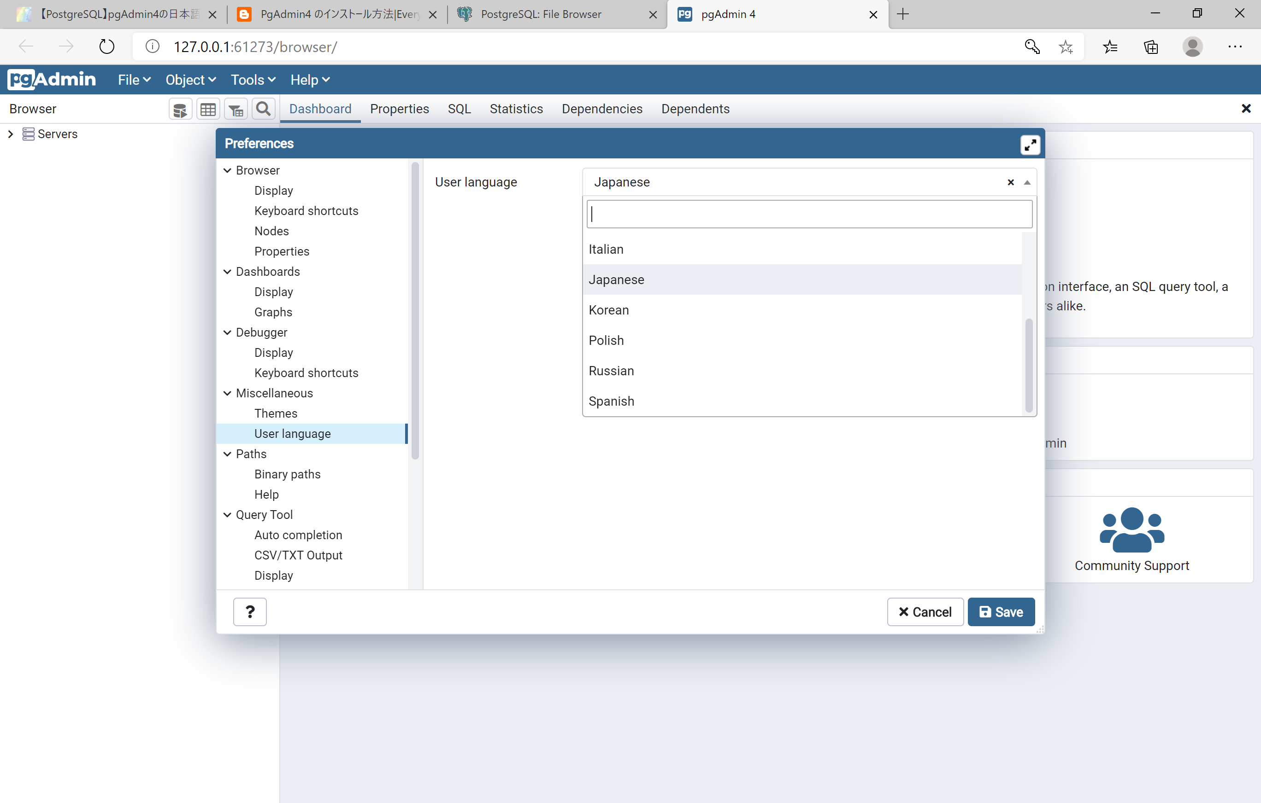

③ Saveをクリックしたのち、pgAdminを再起動すると日本語化が完了しています。
日本語化については以上です。

テーブル作成
① データベース →postgres →スキーマ →public →テーブルの順にクリック

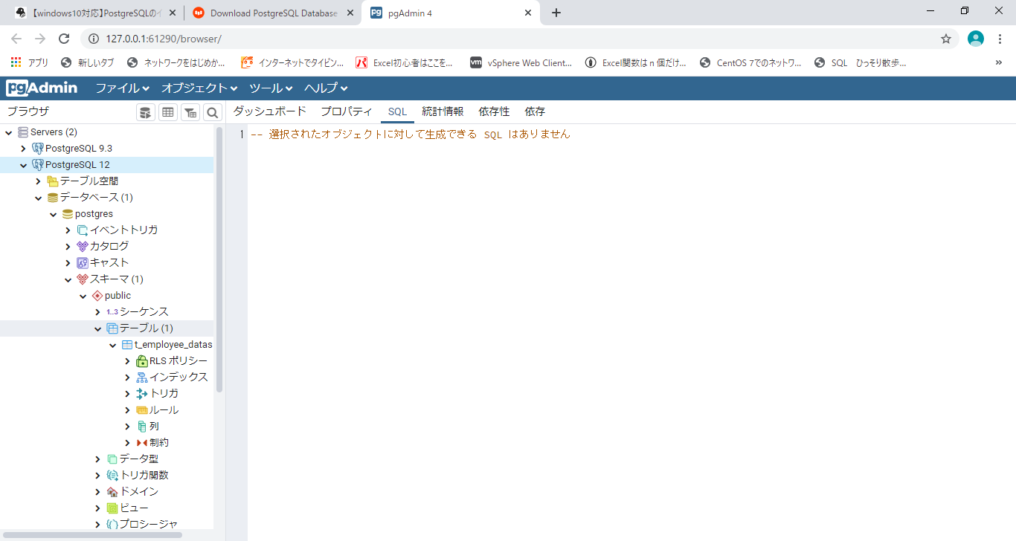

② Windowsメニューバーを開いて、PostgresSQL 12をクリック、SQLShall(psql)を起動する

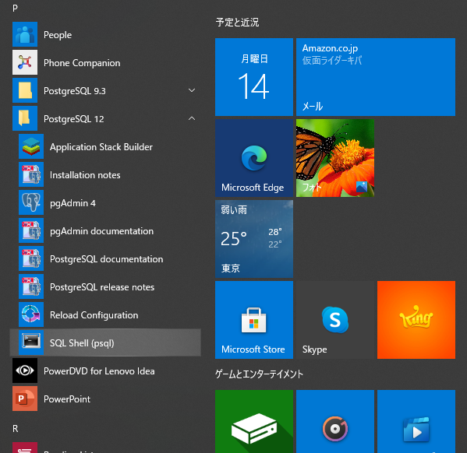

③ 予め設定した値を入れる

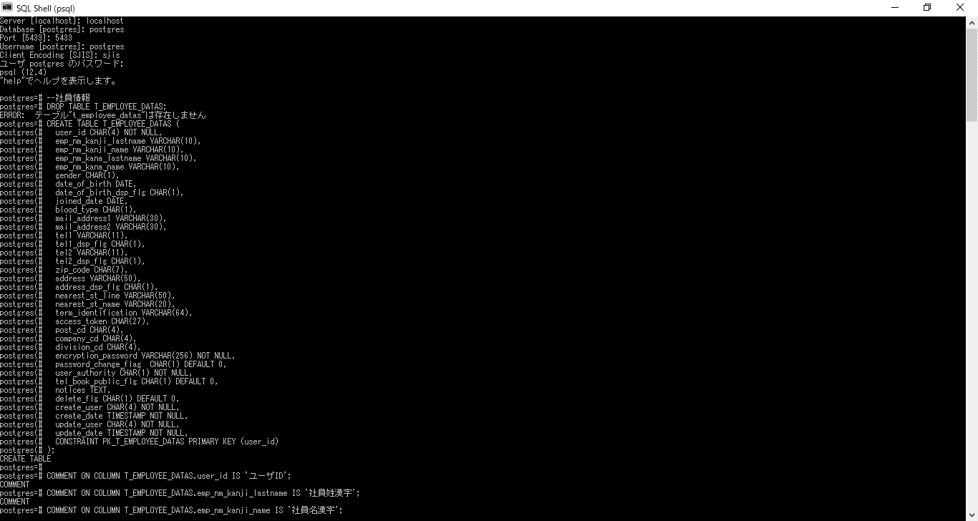

④ 下記の赤枠部分はシート「クリエイト文」を張り付けて実行

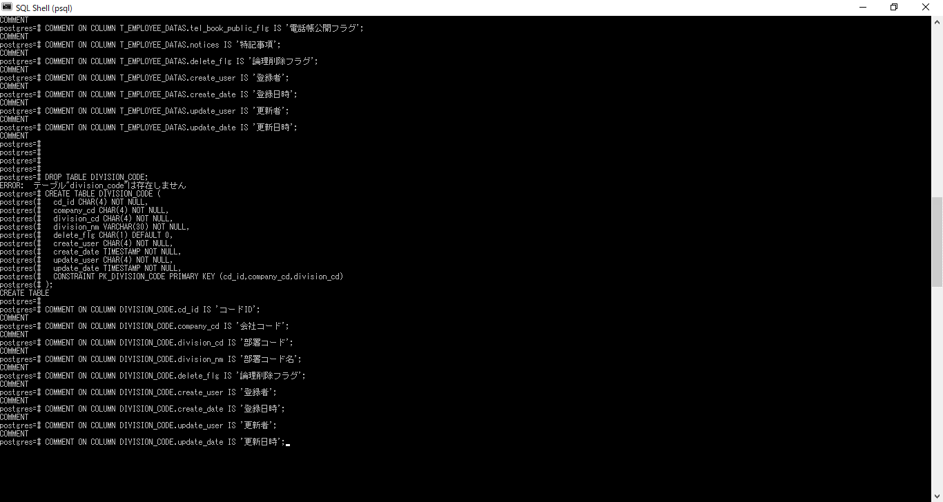

⑤ F5を押して更新

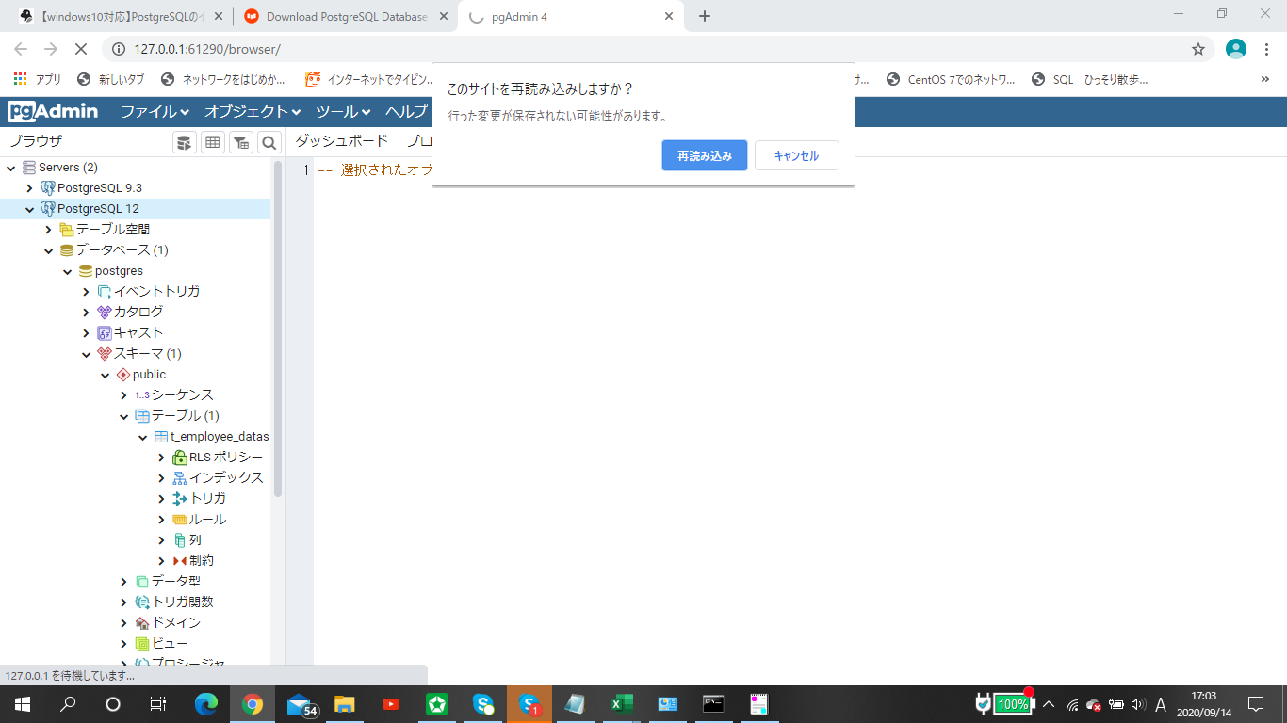

⑥ 新しくテーブルが作成されているか確認

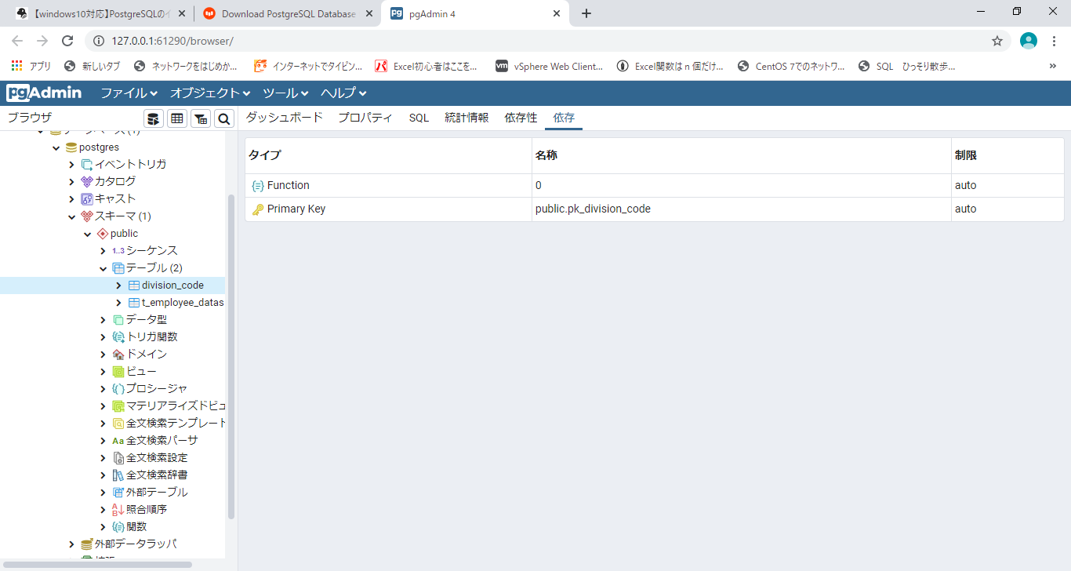

⑦ ④と同じ手順で、シート「インサート文」を実行

JDBCドライバインストール手順
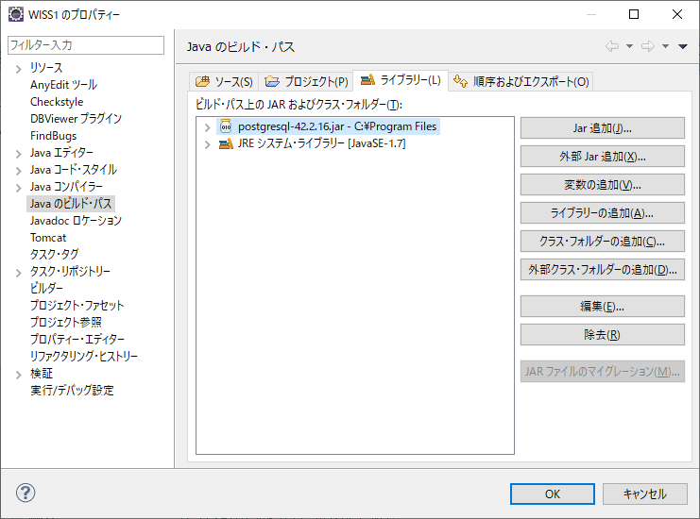
 | ◆下記のパスからインストールして下さい
 |  | https://jdbc.postgresql.org/download.html

① Java8を使っているのでJDBC4.2を選択。

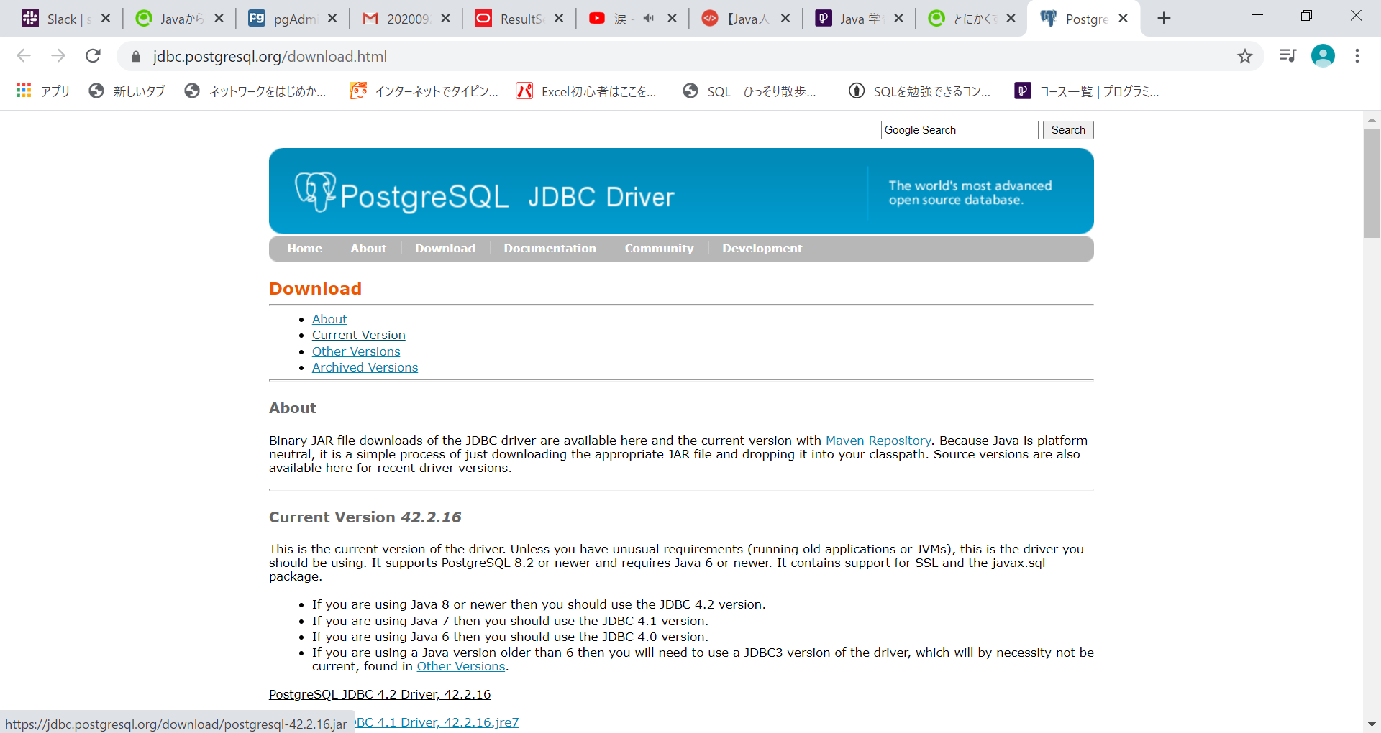

② ダウンロードが終わったら確認をして格納場所をC:\Program Filesに移動します。

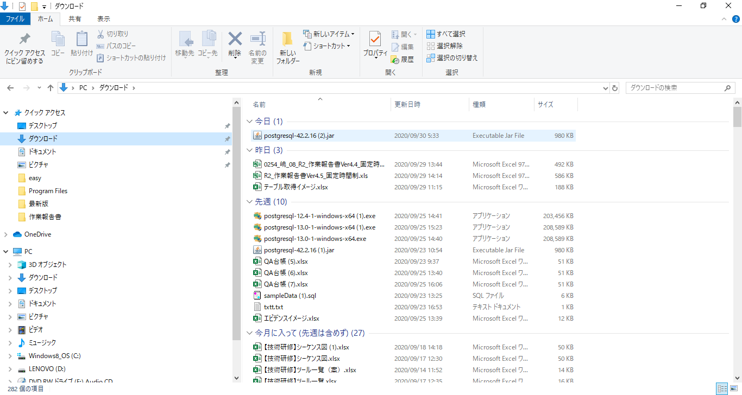
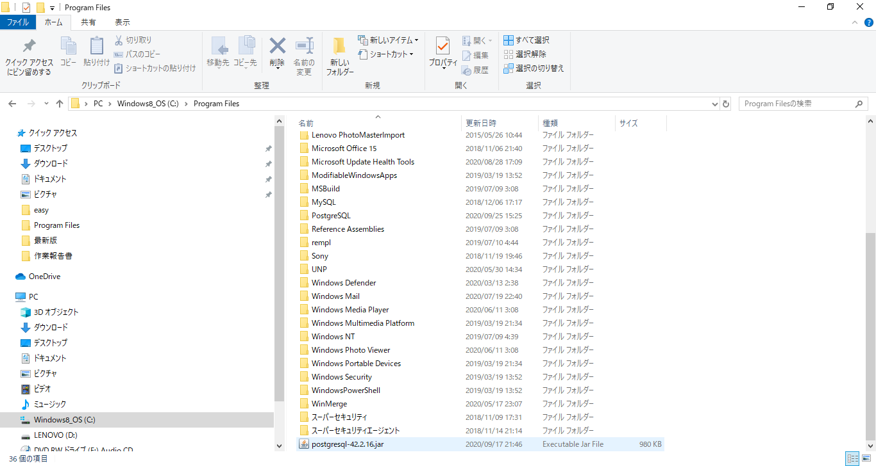

③ Eqlipseの設定を行います。「実行」、「実行の構成」を選択。

③ 「クラスパス」、「ユーザー・エントリー」、「外部Jar追加(X)」、「postgresql-42.2.16.jar」を選択。

④ 追加されたことを確認。「実行」をクリック。

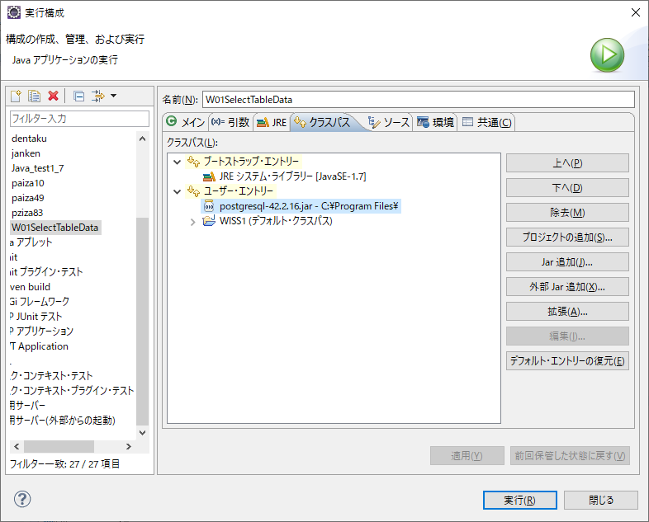

⑤ プロジェクト「WISS1」を右クリック。「ビルド・パス(B)」、「ビルド・パスの構成(C)」をクリック。

⑥ 「ライブラリー(L)」、「外部Jar追加(X)」、「postgresql-42.2.16.jar」を選択。

⑦ 追加されていることを確認。「OK」をクリック。

